物流资费模板
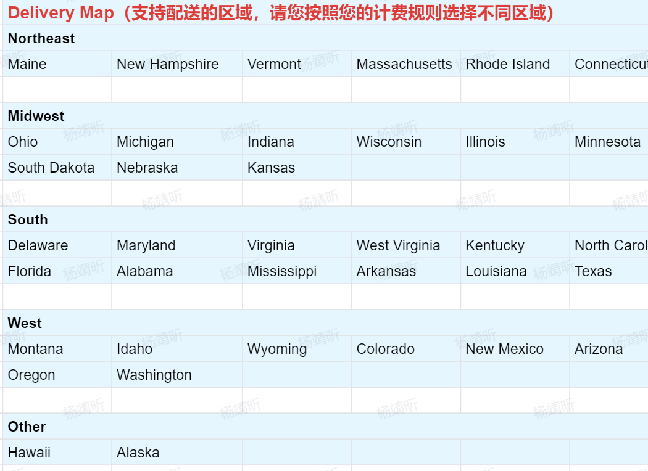
基础设置 | 仓库设置 |  | 计费模式 |  |  |  |  | 适用商品
运费模板名称 | 发货仓 | 退货仓 | 区域 | 规则 | 区间 | 单位 | 价格（美元） | （是否适用全部商品/yes or no）
供销商名称 | 联系人 | 联系人 | 所有地区（除夏威夷、阿拉斯加和波多黎各州） | 阶梯价 |  | kg（按照重量计算）
 | 联系方式 | 联系方式
 | 仓库地址 | 仓库地址
 | 邮编 | 邮编
 | 仓库使用wms名称 | 仓库使用wms名称
基础设置 | 仓库设置 |  | 计费模式 |  |  |  |  | 适用商品
运费模板名称 | 发货仓 | 退货仓 | 区域 | 规则 | 区间 | 单位 | 价格（美元） | 特殊商品
供销商名称 | 联系人 | 联系人 |  | 阶梯价
 | 联系方式 | 联系方式 |  | 阶梯价
 | 仓库地址 | 仓库地址
 | 邮编 | 邮编
 | 仓库使用wms名称 | 仓库使用wms名称

 |  |  |  |  |  |  |  |  | State of Puerto Rico

